Лист1
арт. | наименование | фото | цена 1 | цена 2 | цена 3
DEK0001 | Бриз |  | 990 | 850 | 700
DEK0002 | Дюны | 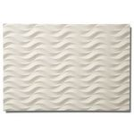 | 1800 | 1570 | 1260
DEK0003 | Матрикс | 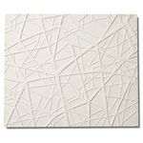 | 1800 | 1570 | 1260
DEK0004 | Барханы | 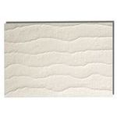 | 1900 | 1615 | 1330
DEK0005 | Реликт | 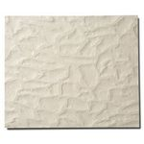 | 1900 | 1615 | 1330
DEK0006 | Гофре | 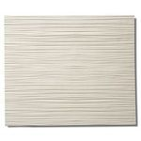 | 1900 | 1615 | 1330
DEK0007 | Акант | 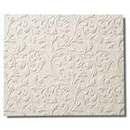 | 2000 | 1700 | 1400
DEK0008 | Акант + | 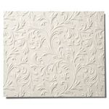 | 2000 | 1700 | 1400
DEK0009 | Квадро | 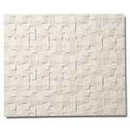 | 2000 | 1700 | 1400
DEK0010 | Букле | 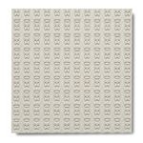 | 2100 | 1785 | 1470
DEK0011 | Букле перфорация | 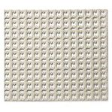 | 2400 | 2040 | 1680

Цена1 - до 50м2 Цена2 - до 100м2 Цена3 - до 300м2 Свыше 300м2 - цена обсуждается индивидуально

